Ec2 ubuntu instance
Tạo ec2 ubuntu instance

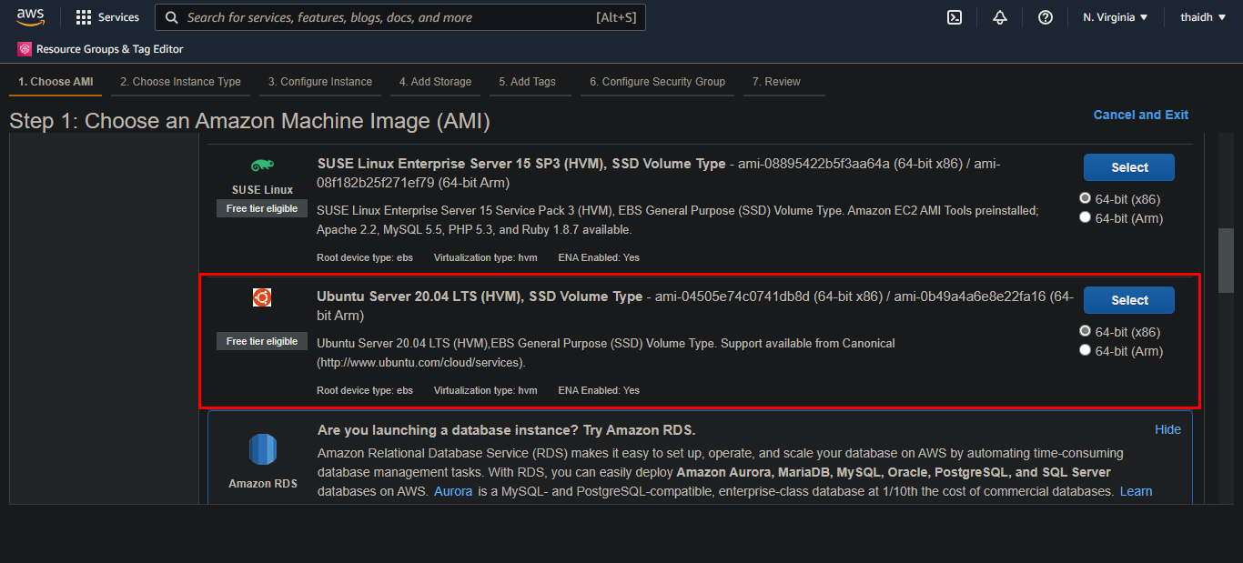

Nó sẽ bắt tạo mới 1 sercurity group -> tự đặt tên là my-ubuntu-instance
Nó sẽ cho 1 file .pem (mình đặt tên là ec2-ubuntu.pem)
Tạo xong nó sẽ cho cái instance với public IP, private IP

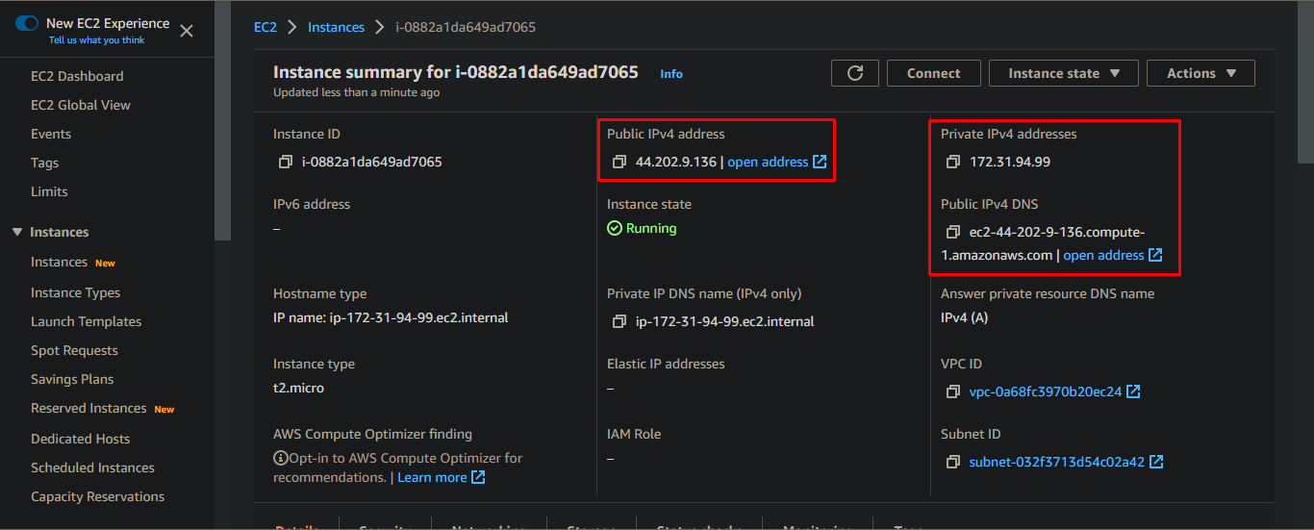

Public ip thì có thể đứng ở bất kì đâu cũng có thể truy cập được nếu stop instance và start lại thì public ip sẽ đổi

Private ip, ip mạng lan nội bộ, ko bao h đổi

Cài openvpn trên ec2 ubuntu
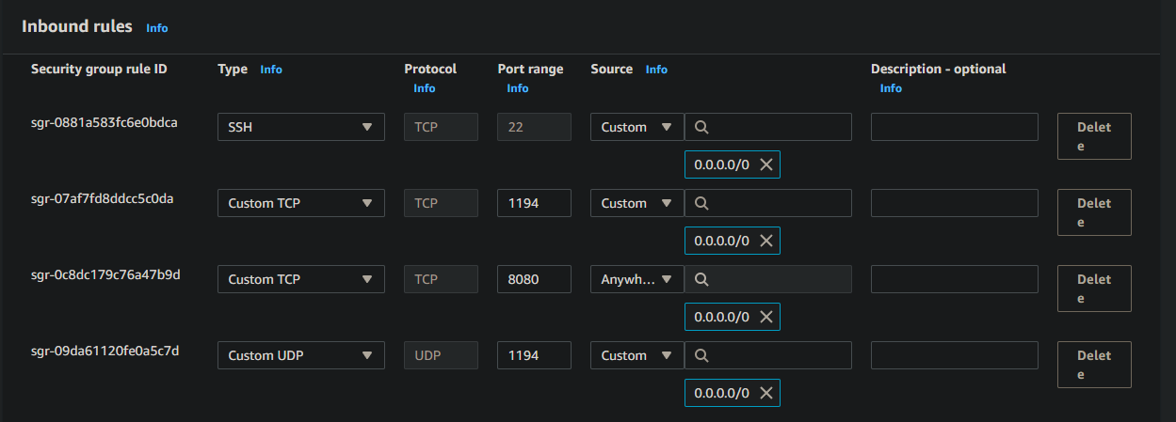
Làm như video hướng dẫn |  | Đây là VD câu lệnh pscp copy file từ local sang ec2 ubuntu
Command | wget https://git.io/vpn -O openvpn-install.sh | pscp ec2-ubuntu.pem thaidh@192.168.0.106:/home/thaidh/Desktop/ec2Ubuntu/
 | sudo chmod +x openvpn-install.sh
 | sudo ufw enable | pscp server.js thaidh@192.168.0.106:/home/thaidh/Desktop/ec2Ubuntu/
 | sudo ./openvpn-install.sh | pscp -i ec2-ubuntu.ppk client.js ubuntu@44.202.9.136:/home/ubuntu/
 | sudo systemctl restart openvpn
 | sudo systemctl status openvpn
 | sudo ufw status
 | sudo ufw allow 22/tcp | VPN client có thể connect vào VPN server qua command
 | sudo ufw allow 80/tcp | sudo apt-get -y install openvpn
 | sudo ufw allow 1194/udp | sudo openvpn --config /path/to/config.ovpn
 | sudo apt update
 | sudo apt-get install net-tools nodejs links -y
 | sudo netstat -anp | grep openvpn
 | sudo -i
 | cp client.ovpn /home/ubuntu/
 | exit

 | sudo apt install -y network-manager-openvpn

Trong ec2 ubuntu instance phải mở inbound rules ở 1194/tcp và 1194/udp

Putty connect ec2 ubuntu
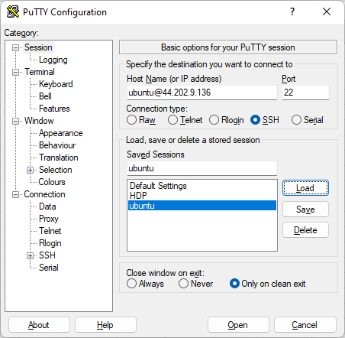
 | ubuntu@44.202.9.136 | 44.202.9.136 là public ip của ec2 ubuntu
 |  | ubuntu là user

Lúc tạo ec2 ubuntu nó bắt download file ec2-ubuntu.pem
Mở putty gen và bấm load file đó -> sau đó bấm save private key -> sẽ có file ec2-ubuntu.ppk downloaded

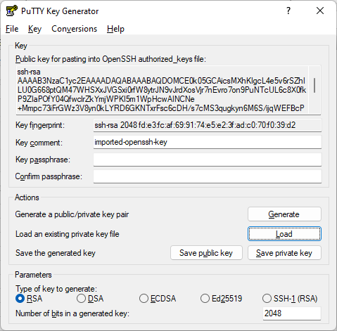

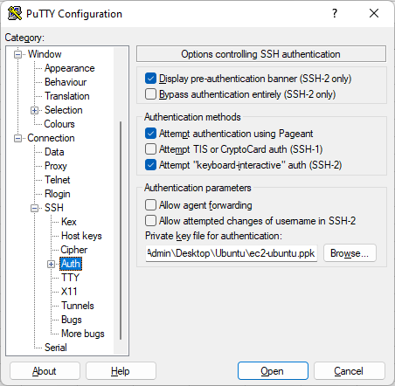

 | Chọc thẳng vào file .ppk vừa được gen

Thế là ok

Node server
 |  | node server.js chạy cổng 8080
 |  | đây là build node server trên con ec2 ubuntu

Thực hiện request http://44.202.9.136:8080/ để gọi vào node server trên ec2 ubuntu (44.202.9.136 là public ip của ec2 ubuntu)
Trả về hello world

Muốn làm được phải cấu hình sercurity group, cụ thể là cấu hình inbound rules
Ý nghĩa là bên ngoài có thể truy cập vào từ ec2 ubuntu instance qua port 8080

Và trong ec2 ubuntu phải mở firewall
sudo ufw allow 8080/tcp
Muốn xóa thì | sudo ufw status numbered
 | sudo ufw delete [điền số của port muốn xóa vào đây]

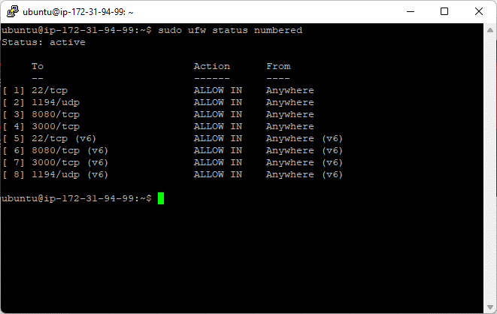

Thế là ok, đứng ở bất kì đâu chỉ cần gọi vào public ip là sẽ đc

